Tabelle1
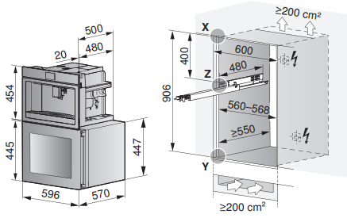
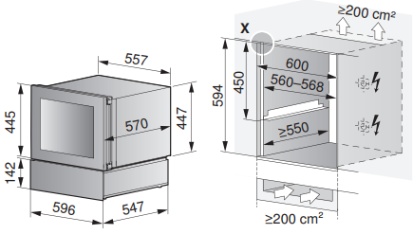
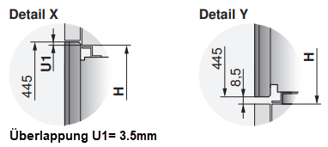
Euro-Nischenhöhe Kombinationen mit Winecooler 45 oder 90
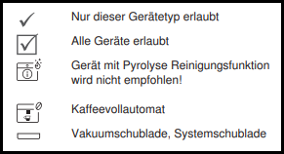
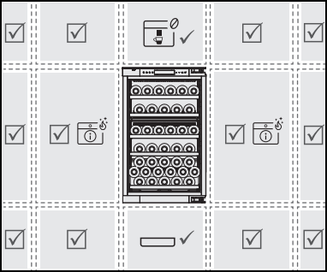
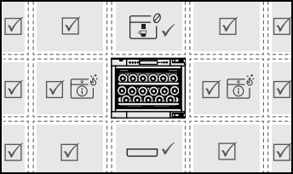
Geräte Auswahl: | Geräte-Höhe Gruppe | Anzahl Geräte in Nische oder Gerätetyp | Übersicht: mögliche Kombinationen mit WC45

CoffeeCenter (immer oben) | 45cm
WineCooler 45 oder 90 | 45 cm / 90cm | WC90
Vakuumschublade (immer unten) | 14cm
Systemschublade (immer unten) | 14cm

Nischenhöhe: |  | 906
Anzahl Winkelset (oberhalb Schublade): |  | 0
 |  |  | Übersicht: mögliche Kombinationen mit WC90

Unbedingt erforderliche Belüftung gemäss Planungshilfe beachten

